상품제안서
플씨드 확장형 여행 보스턴백 | 상품코드: F18801

 |  |  |  |  |  |  | 02-412-0044 | www.easy1.co.kr
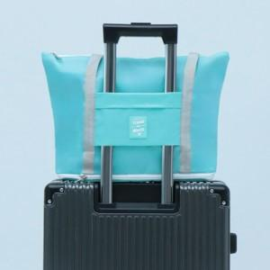 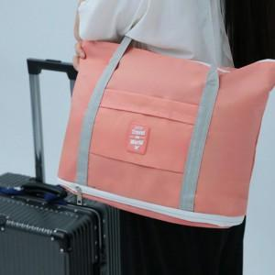 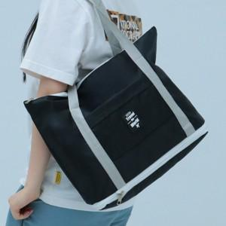

【상세/제작정보】

【인쇄/포장옵션】 | 실크 / OPP(비닐)

【공급단가】 | 수량 | 200~ | 500~ | 1,000~ | 3,000~ | 5,000~
*VAT별도 | 단가 | 5,940원 | 5,720원 | 5,500원 | 5,280원 | 5,140원

【상품 URL】 | http://www.easy1.co.kr/src/goods_detail.php?gdno=18801

